DGF
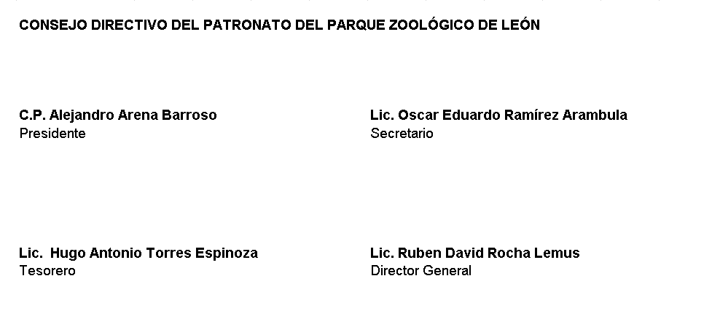
Nombre del Ente Público Formato del ejercicio y destino de gasto federalizado y reintegros Al período 30 DE JUNIO 2022
Programa o Fondo | Destino de los Recursos | Ejercicio |  | Reintegro
 |  | Devengado | Pagado

El Zoológico no cuenta con gasto federalizado y reintegros al presente período

